상품제안서
모던오피스 원목 다기능 태블릿 거치대 독서대 | 상품코드: F26421

 |  |  |  |  |  |  | 02-412-0044 | www.easy1.co.kr
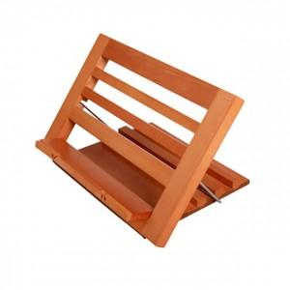

【상세/제작정보】 | 기본수량 미만 인쇄시 비용 추가

【인쇄/포장옵션】 | 레이저 / 포장불가능

【공급단가】 | 수량 | 30~ | 60~ | 100~ | 300~ | 500~
*VAT별도 | 단가 | 22,620원 | 22,260원 | 21,720원 | 21,170원 | 20,810원

【상품 URL】 | https://dev.easy1.co.kr:443/src/goods_detail.php?gdno=26421

